Worksheet
 |  |  | FITS TOOLS C.A 001 AV. BRICEÑO MENDEZ CASA N° 3-18 SECTOR CENTRO BARINAS BARINAS 5201 VENEZUELA
N° | IMAGEN | REFERENCIA | PRODUCTO | UNIDADES | P/U | IVA | PEDIDO
1 | 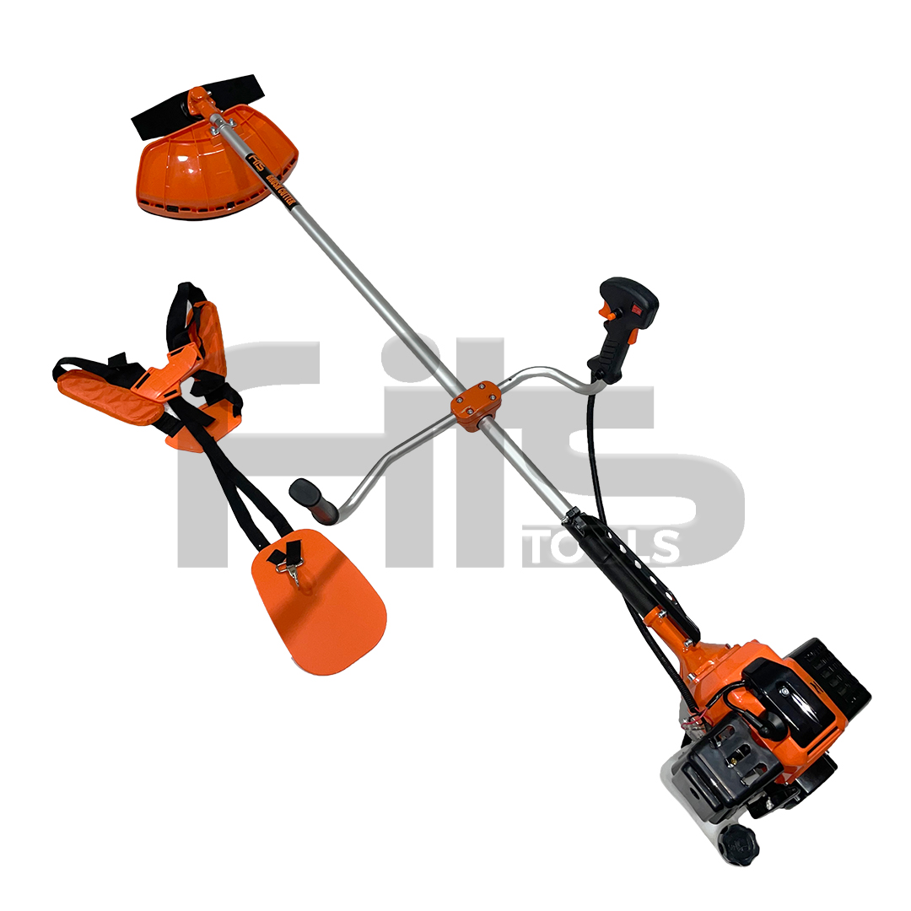 | 1234 | FITS 52CC | 1 | 50 | Excento
2 | 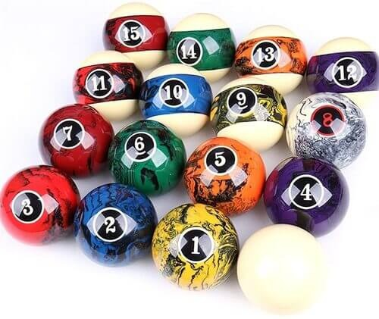 | 2370 | prueba2 | 1 | 2 | Excento
3 |  | 23 | pruebaaaa | 1 | 30 | Excento
4 |  | 24 | dsfsdf | 1 | 2 | Excento
5 | 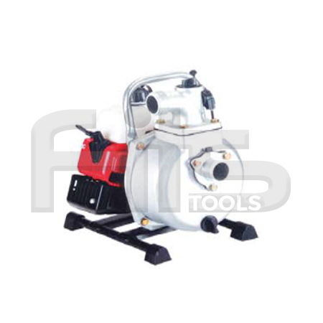 | 3456 | WP25 | 1 | 80 | Excento
6 |  | 2373 | prueba2 | 1 | 2 | Excento

 | Leyenda
 | Categoria | Color
 | DESMALEZADORAS23 | fff2cc
 | MOTOBOMBAS | 09f8f8

